MARZO
DIRECCIÓN DE ALUMBRADO PÚBLICO
INFORME MENSUAL

MES |  | DEL | AL | AÑO | RECIBIDOS
01 AL 31 de Marzo 2023 |  |  |  |  | 698

 | ACCIONES REALIZADAS

ACCIONES |  |  |  |  | TOTAL GRAL | ACCIONES | TOTAL GRAL
Cambio de Luminaria |  |  |  |  | 84 | Luminaria Reparada | 714
Cambio de Poste |  |  |  |  | 0 | Reinstalacion de luminaria | 0
Circuito Reparado |  |  |  |  | 148 | Reparacion de Reflector | 0
Circuito Restablecido |  |  |  |  | 0 | Retiro de la Base del Poste | 0
Excavacion de Cepas e Instalacion de Anclas |  |  |  |  | 0 | Retiro de Poste (Concreto) | 0
Instalacion de Adornos Patrios |  |  |  |  | 0 | Retiro de Poste (Metalico) | 0
Instalación de Luminarias |  |  |  |  | 15 | Retiro de Reflector o Luminaria | 0
Instalacion de Poste |  |  |  |  | 11 | Se encontro Funcionando Normal | 0
Instalacion de Reflector (Provicional) |  |  |  |  | 4 | Se Recogio Luminaria Caida | 0
Instalacion de Reflectores |  |  |  |  | 0 | Servicio | 143
 |  |  |  |  |  | Otros (tendido de linea) | 0
 |  |  |  |  |  | Total Servicios | 1,119
Los servicios realizados consisten en el apoyo a diversas dependencias y atención de reportes
ORIGEN DE REPORTES |  |  |  |  |  | COLONIAS DE MAYOR INCIDENCIA
VIA TELEFONICA |  |  |  |  | 424 | CENTRO TLAQUEPAQUE
OFICIO |  |  |  |  | 34 | MIRAVALLE
PLATAFORMA CIUDADANA |  |  |  |  | 42 | NUEVA SANTA MARIA
CORRECTIVO INTERNO |  |  |  |  | 99 | LAS LIEBRES
OTRO (SUPERVICION AREA TECNICA) |  |  |  |  |  | BALCONES SANTA MARIA

SENDERO SEGURO
ESCUELAS INTERVENIDAS |  |  |  | 6
LUMINARIAS REPARADAS |  |  |  | 14
INSTALACIÓN DE LUMINARIAS |  |  |  | 0
CIRCUITO REPARADO |  |  |  | 1
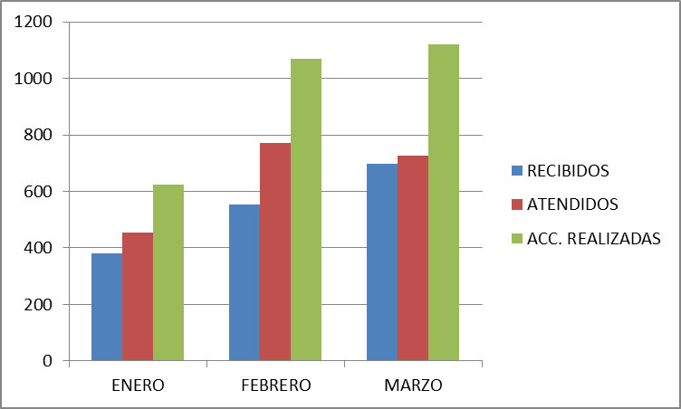

Actividades Varias:
Visita de inspección Periférico Sur para supervisión de instalación de base de seguridad Operativo Inspección de Servicios públicos en Parques de Santa María Visita de Inspección de calles y mercado en Nueva Santa María Recorrido en la Mezquitera Mesa de dialogo en la colonia Puerta del Prado Operativo de limpieza en la Colonia Artesanos
Entrega de obra en la colonia Las Juntas
Entrega de explanada en la Secundaria Mixta 17 colonia Las Juntas
Entrega de Obra en el Fraccionamiento Revolución
Reunión con la Delegada de Tateposco
Apoyo con tomas de corriente para el Instituto de la Mujer en el jardín Hidalgo Apoyo a Mantenimiento a Edificios públicos en la clausura de ventanas de sindicatura. Reunión en Secretaria General tema SEMEFO Reunión fuera de las instalaciones SEMEFO Reunión en la Coordinación de Servicios Públicos Reunión en Obras Publicas
Entrega de obra en la Colonia el Órgano Reunión de la Coordinación de Servicios Públicos en la colonia Villa Fontana Operativo de Servicios Públicos en la Colonia Lomas de Santa María Marcha exploratoria Sendero Seguro, ITESO, UVM. Asistencia al curso de Protocolo para prevenir, atender y sancionar el hostigamiento sexual y acoso sexual en la administración publica de San Pedro Tlaquepaque
Reunión con el comité de adquisiciones para la compra de las liminarias Led´s Reunión en sala de ex presidentes para el evento Tlaquepaque Alimenta Entrega de obra en Guadalupe Ejidal Entrega de obra Av. Cantera Reunión con Personal de CFE Reforma Reunión con personal CFE Juárez Apoyo para la SEMEFO Reunión en Obras Publicas operativo C4 Apoyo a Protección civil con el retiro de un poste y una Palma Visita a la escuela Urbana 875 Col. La Capacha Apoyo a Fomento Artesanal con tomas de corriente para expo artesanos Reunión en Informática creación y actualización de programas Apoyo al evento en Jardín Hidalgo en Concierto Roció Banquels

Hoja1
REPORTES | ENERO | FEBRERO | MARZO
RECIBIDOS | 380 | 552 | 698
ATENDIDOS | 454 | 772 | 727
ACC. REALIZADAS | 623 | 1069 | 1119

